2. Tasa de descuento
 | Tasa de descuento según art. 10 del RD 55/2017

Para realizar el cálculo de la tasa de descuento se tendrá en cuenta la rentabilidad de las obligaciones del Estado a diez años durante los últimos 6 meses. Pasos a seguir para el cálculo de "b": 1. Buscar a través del Banco de España la cotización en el mercado secundario de la deuda del Estado a diez años durante los últimos 6 meses. Información disponible en https://www.bde.es/webbde/es/estadis/infoest/sindi.html *Véase imagen adjunta más abajo 2. Calcular la media de las rentabilidades del paso anterior. Para hacer este cálculo, basta con cambiar el precio de los bonos señalados en rojo. Téngase en cuenta que el bono mes 1, se corresponde con el más antiguo. La hoja calculará el promedio de forma automática. 3. Sumar al promedio un diferencial de doscientos puntos básicos. Esta operación la hace de forma automática la hoja, no es necesario realizar ningún cálculo de forma manual. 4. El resultado final se obtiene en la casilla sombreada en azul.
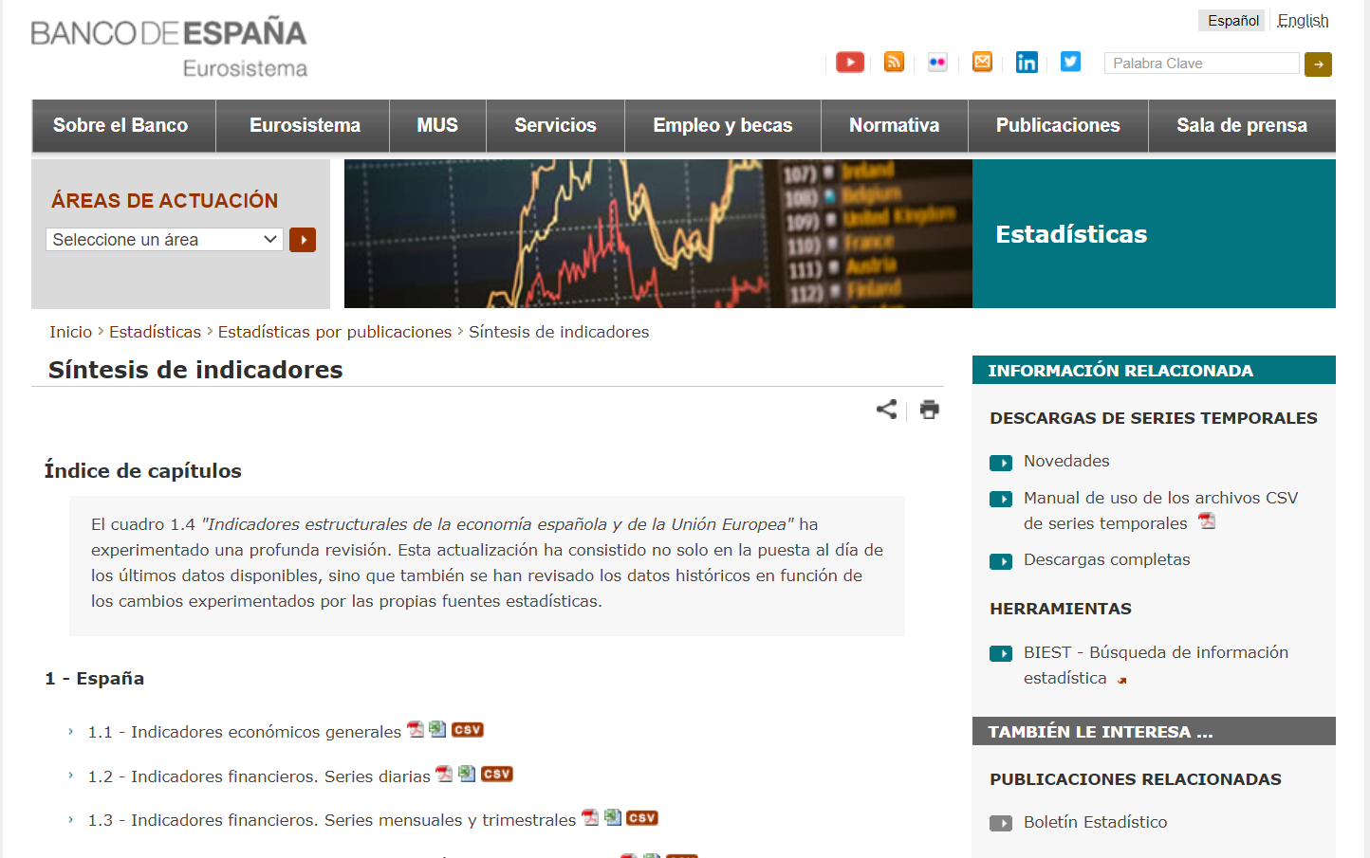

Bono Mes 1 | 1.39
Bono Mes 2 | 1.37
Bono Mes 3 | 1.32
Bono Mes 4 | 1.37
Bono Mes 5 | 1.44
Bono Mes 6 | 1.58
Rendimiento medio | 1.41
b | 3.41

